상품제안서
플레이고 UK40 C타입/8핀 도킹 일체형 보조배터리 5,000mAh[인쇄무료] | 상품코드: F26013

 |  |  |  |  |  |  | 02-412-0044 | www.easy1.co.kr
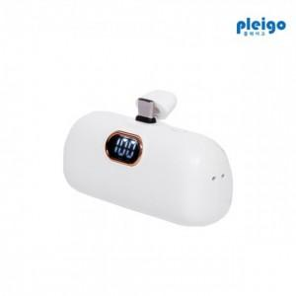

【상세/제작정보】

【인쇄/포장옵션】 | 실크, 풀칼라 / 포장지포장

【공급단가】 | 수량 | 100~ | 300~ | 500~ | 1,000~ | 3,000~
*VAT별도 | 단가 | 8,180원 | 8,040원 | 7,840원 | 7,700원 | 7,490원

【상품 URL】 | https://easy1.co.kr:443/src/goods_detail.php?gdno=26013

